BTE-05
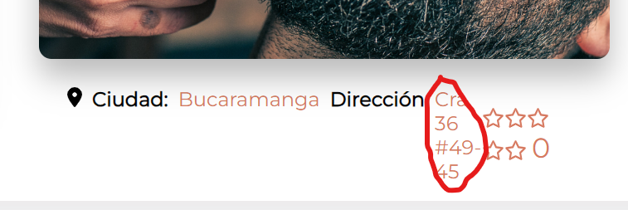
COD | BTE-05
TITULO | Dirección de ubicación de la sede se visualiza verticalmente.
REPORTADO POR: | Yohana Zapata
FECHA REPORTE: | 2023-06-23
SO/ NAVEGADOR: | Windows 11 / Google Chrome
ASIGNADO A: | Gonzalo Volante
PRIORIDAD | Media

Descripción
Cuando ingresamos al area de reserva de un servicio se debe visualizar los detalles del servicio seleccionado de acuerdo al diseño UI.

pasos para reproducción
1. Ingresar al sitio web 2. Logearse en la pagina 3. seleccionar categoria y escoger servicios de la misma. 4. Seleccionar el servicio. 5. Dar clic en boton "Reserva" 6. Recorrer la pagina para validar que esten los detalles del servicio y de usuario.

Resultado esperado
Que los datos del servicios esten correctos y cumpliendo el diseño UI.

Resultado Actual
la direccion de la sede, donde se presta el servicio no esta cumpliendo con el diseño UI.

Impresión de plantilla

BTE-04

COD | BTE-04
TITULO | Dato de valor de servicio le falta el punto de unidad de mil.
REPORTADO POR: | Yohana Zapata
FECHA REPORTE: | 2023-06-23
SO/ NAVEGADOR: | Windows 11 / Google Chrome
ASIGNADO A: | Gonzalo Volante
PRIORIDAD | Media

Descripción
Cuando ingresamos al area de reserva de un servicio se debe visualizar los detalles del servicio seleccionado.

pasos para reproducción
1. Ingresar al sitio web 2. Logearse en la pagina 3. seleccionar categoria y escoger servicios de la misma. 4. Seleccionar el servicio. 5. Dar clic en boton "Reserva" 6. Recorrer la pagina para validar que esten los detalles del servicio y de usuario.

Resultado esperado
Que los datos del servicios esten correctos.

Resultado Actual
El detalle del valor del servicio no tiene el formato del peso Colombiano, le falta el punto que indica mil.

Impresión de plantilla

BTE-03
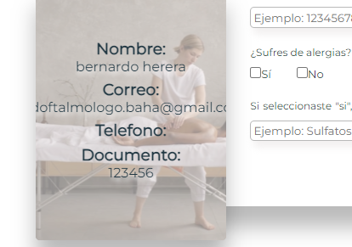
COD | BTE-03
TITULO | Dato de correo no se visualiza completo.
REPORTADO POR: | Yohana Zapata
FECHA REPORTE: | 2023-06-23
SO/ NAVEGADOR: | Windows 11 / Google Chrome
ASIGNADO A: | Gonzalo Volante
PRIORIDAD | Media

Descripción
Cuando ingresamos al area de reserva de un servicio se debe visualizar los datos del usuario logeado.

pasos para reproducción
1. Ingresar al sitio web 2. Logearse en la pagina 3. seleccionar categoria y escoger servicios de la misma. 4. Seleccionar el servicio. 5. Dar clic en boton "Reserva" 6. Recorrer la pagina para validar que esten los detalles del servicio y de usuario.

Resultado esperado
Que todos los datos se visualicen completos y cumpliendo el diseño UI.

Resultado Actual
El dato del correo electronico no se visualiza completo.

Impresión de plantilla

BTE-02
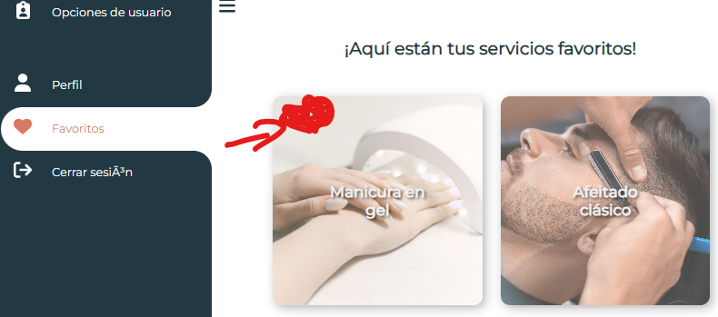
COD | BTE-02
TITULO | No permite eliminar directamente un servicio de la lista de favoritos.
REPORTADO POR: | Yohana Zapata
FECHA REPORTE: | 2023-06-15
SO/ NAVEGADOR: | Windows 11 / Google Chrome
ASIGNADO A: | Gonzalo Volante
PRIORIDAD | Media

Descripción
Cuando ingresamos a la lista de favoritos, debe permitir eliminar un producto de esta lista.

pasos para reproducción
1. Ingresar al sitio web 2. Inicia sesión en la página utilizando un usuario válido. 3. Navega a la sección o página designada para acceder a los productos favoritos. 4. Verifica que haya una sección específica para mostrar los productos marcados como favoritos. 5. Comprueba que los productos marcados previamente estén presentes y se muestren correctamente en la sección de favoritos. 6. Para cada producto en la lista de favoritos, verifica que haya una opción para eliminarlo de la lista. 7. Haz clic en la opción para eliminar un producto de la lista de favoritos. 8. Asegúrate de que el producto se elimine correctamente y ya no aparezca en la lista de favoritos.

Resultado esperado
Que en la lista de favoritos exista la opcion de eliminar un servicio de la lista.

Resultado Actual
No se puede eliminar un producto desde la lista de favoritos.

Impresión de plantilla

BTE-01
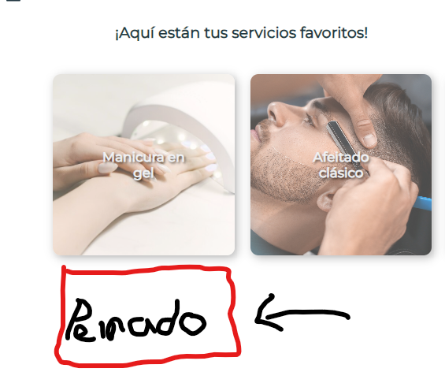
COD | BTE-01
TITULO | Lista de productos no se actualiza en tiempo real.
REPORTADO POR: | Yohana Zapata
FECHA REPORTE: | 2023-06-15
SO/ NAVEGADOR: | Windows 11 / Google Chrome
ASIGNADO A: | Gonzalo Volante
PRIORIDAD | Media

Descripción
Cuando marcamos un producto como favorito debe aparecer automaticamente en la lista de favoritos.

pasos para reproducción
1. Ingresar al sitio web 2. Inicia sesión en la página utilizando un usuario válido. 3. Verifica que el proceso de inicio de sesión funcione correctamente y que se redirija al usuario a la página de inicio después del inicio de sesión. 4. Para cada producto seleccionado, haz clic en la opción para marcarlo como favorito. 5. Verifica que el producto se marque correctamente y que el estado de "favorito" se refleje visualmente en la lista de productos.

Resultado esperado
Que el producto aparezca automaticamente en la lista de favoritos.

Resultado Actual
Cuando de agrega un producto como favorito no esta mostrando en la lista de manera automatico, por lo que toca recargar la pagina para que nos aparezca en la lista.

Impresión de plantilla

